観察表 改訂
氏名 |  | 様 |  | 経口負荷試験指示書・観察表
 |  |  |  |  |  |  |  |  | 1枚目 |  |  |  |  |  |  |  |  |  | 2枚目
 |  | 負荷前 | 1回目 | 2回目 | 3回目 | 4回目 | 5回目 | 6回目 | 7回目
負荷時間 |  |  | 時 分 | 時 分 | 時 分 | 時 分 | 時 分 | 時 分 | 時 分
食品 | 最終負荷量
固ゆで卵白 |  |  | g | g | g | g | g | g | g
固ゆで卵黄 |  |  | g | g | g | g | g | g | g
牛乳 |  |  | ml | ml | ml | ml | ml | ml | ml
うどん |  |  | g | g | g | g | g | g | g

判定時間 |  |  | 1回目の20分後 | 2回目の20分後 | 3回目の20分後 | 4回目の20分後 | 5回目の20分後 | 6回目の20分後 | 7回目の20分後 | 判定時間 |  | 回目の40分後 | 回目の1時間後 | 回目の2時間後 | 回目の4時間後
 |  |  | 時 分 | 時 分 | 時 分 | 時 分 | 時 分 | 時 分 | 時 分 |  |  | 時 分 | 時 分 | 時 分 | 時 分 | 時 分 | 時 分 | 時 分
判定 |  |  | 陰性・陽性 | 陰性・陽性 | 陰性・陽性 | 陰性・陽性 | 陰性・陽性 | 陰性・陽性 | 陰性・陽性 | 判定 |  | 陰性・陽性 | 陰性・陽性 | 陰性・陽性 | 陰性・陽性 | 陰性・陽性 | 陰性・陽性 | 陰性・陽性
皮膚粘膜症状 | 発疹 | 0・1・2・3 | 0・1・2・3 | 0・1・2・3 | 0・1・2・3 | 0・1・2・3 | 0・1・2・3 | 0・1・2・3 | 0・1・2・3 | 皮膚粘膜症状 | 発疹 | 0・1・2・3 | 0・1・2・3 | 0・1・2・3 | 0・1・2・3 | 0・1・2・3 | 0・1・2・3 | 0・1・2・3
 | 掻痒 | 0・1・2・3 | 0・1・2・3 | 0・1・2・3 | 0・1・2・3 | 0・1・2・3 | 0・1・2・3 | 0・1・2・3 | 0・1・2・3 |  | 掻痒 | 0・1・2・3 | 0・1・2・3 | 0・1・2・3 | 0・1・2・3 | 0・1・2・3 | 0・1・2・3 | 0・1・2・3
 | 蕁麻疹 | 0・1・2・3 | 0・1・2・3 | 0・1・2・3 | 0・1・2・3 | 0・1・2・3 | 0・1・2・3 | 0・1・2・3 | 0・1・2・3 |  | 蕁麻疹 | 0・1・2・3 | 0・1・2・3 | 0・1・2・3 | 0・1・2・3 | 0・1・2・3 | 0・1・2・3 | 0・1・2・3
 | 口唇の浮腫 | 0・1・2・3 | 0・1・2・3 | 0・1・2・3 | 0・1・2・3 | 0・1・2・3 | 0・1・2・3 | 0・1・2・3 | 0・1・2・3 |  | 口唇の浮腫 | 0・1・2・3 | 0・1・2・3 | 0・1・2・3 | 0・1・2・3 | 0・1・2・3 | 0・1・2・3 | 0・1・2・3
 | 口腔内違和感 | 0・1・2・3 | 0・1・2・3 | 0・1・2・3 | 0・1・2・3 | 0・1・2・3 | 0・1・2・3 | 0・1・2・3 | 0・1・2・3 |  | 口腔内違和感 | 0・1・2・3 | 0・1・2・3 | 0・1・2・3 | 0・1・2・3 | 0・1・2・3 | 0・1・2・3 | 0・1・2・3
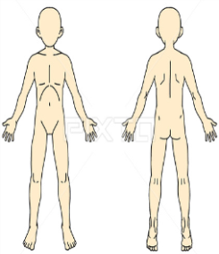
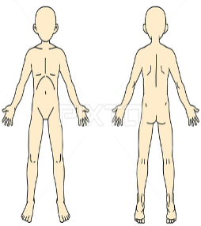
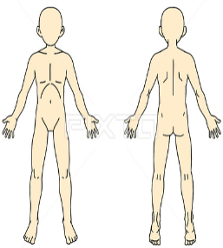
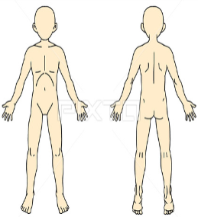
皮膚所見 |  |  |  |  |  |  |  |  |  | 皮膚所見

鼻症状 | くしゃみ | 0・1・2・3 | 0・1・2・3 | 0・1・2・3 | 0・1・2・3 | 0・1・2・3 | 0・1・2・3 | 0・1・2・3 | 0・1・2・3 | 鼻症状 | くしゃみ | 0・1・2・3 | 0・1・2・3 | 0・1・2・3 | 0・1・2・3 | 0・1・2・3 | 0・1・2・3 | 0・1・2・3
 | 鼻水 | 0・1・2・3 | 0・1・2・3 | 0・1・2・3 | 0・1・2・3 | 0・1・2・3 | 0・1・2・3 | 0・1・2・3 | 0・1・2・3 |  | 鼻水 | 0・1・2・3 | 0・1・2・3 | 0・1・2・3 | 0・1・2・3 | 0・1・2・3 | 0・1・2・3 | 0・1・2・3
 | 鼻づまり | 0・1・2・3 | 0・1・2・3 | 0・1・2・3 | 0・1・2・3 | 0・1・2・3 | 0・1・2・3 | 0・1・2・3 | 0・1・2・3 |  | 鼻づまり | 0・1・2・3 | 0・1・2・3 | 0・1・2・3 | 0・1・2・3 | 0・1・2・3 | 0・1・2・3 | 0・1・2・3
呼吸器症状 | 咳 | 0・1・2・3 | 0・1・2・3 | 0・1・2・3 | 0・1・2・3 | 0・1・2・3 | 0・1・2・3 | 0・1・2・3 | 0・1・2・3 | 呼吸器症状 | 咳 | 0・1・2・3 | 0・1・2・3 | 0・1・2・3 | 0・1・2・3 | 0・1・2・3 | 0・1・2・3 | 0・1・2・3
 | 喘鳴 | 0・1・2・3 | 0・1・2・3 | 0・1・2・3 | 0・1・2・3 | 0・1・2・3 | 0・1・2・3 | 0・1・2・3 | 0・1・2・3 |  | 喘鳴 | 0・1・2・3 | 0・1・2・3 | 0・1・2・3 | 0・1・2・3 | 0・1・2・3 | 0・1・2・3 | 0・1・2・3
 | SpO2 | % | % | % | % | % | % | % | % |  | SpO2 | % | % | % | % | % | % | %
循環器 | 脈拍・血圧 | ・ / | ・ / | ・ / | ・ / | ・ / | ・ / | ・ / | ・ / | 循環器 | 脈拍・血圧 | ・ / | ・ / | ・ / | ・ / | ・ / | ・ / | ・ /
腹部症状 | 腹痛 | 0・1・2・3 | 0・1・2・3 | 0・1・2・3 | 0・1・2・3 | 0・1・2・3 | 0・1・2・3 | 0・1・2・3 | 0・1・2・3 | 腹部症状 | 腹痛 | 0・1・2・3 | 0・1・2・3 | 0・1・2・3 | 0・1・2・3 | 0・1・2・3 | 0・1・2・3 | 0・1・2・3
 | 嘔気・嘔吐 | 0・1・2・3 | 0・1・2・3 | 0・1・2・3 | 0・1・2・3 | 0・1・2・3 | 0・1・2・3 | 0・1・2・3 | 0・1・2・3 |  | 嘔気・嘔吐 | 0・1・2・3 | 0・1・2・3 | 0・1・2・3 | 0・1・2・3 | 0・1・2・3 | 0・1・2・3 | 0・1・2・3
目症状 | 目の痒み | 0・1・2・3 | 0・1・2・3 | 0・1・2・3 | 0・1・2・3 | 0・1・2・3 | 0・1・2・3 | 0・1・2・3 | 0・1・2・3 | 目症状 | 目の痒み | 0・1・2・3 | 0・1・2・3 | 0・1・2・3 | 0・1・2・3 | 0・1・2・3 | 0・1・2・3 | 0・1・2・3
その他 |  |  |  |  |  |  |  |  |  | その他

処置 |  |  |  |  |  |  |  |  |  | 処置

 |  |  |  |  | 担当医 （ ） |  | 担当看護師 ( ）

